Deuda Financiera
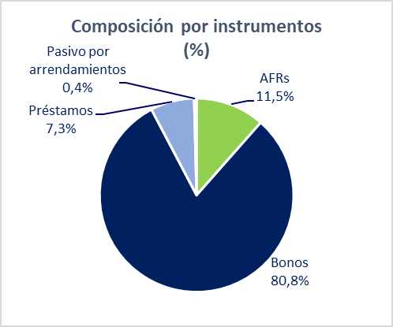
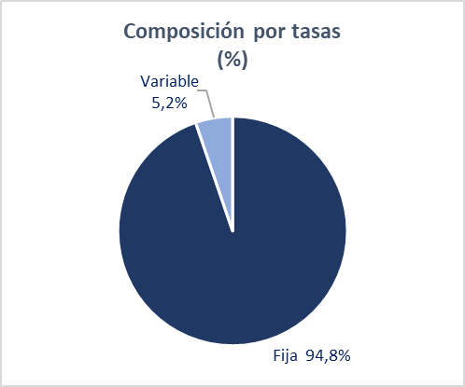
Deuda Financiera M$ | Currency | Total | 12 meses | 1 a 3 años | 3 a 5 años | más de 5 años
AFRs | $ | 165,469,453 | 22,560,134 | 43,785,758 | 33,920,565 | 65,202,996
Bonos | $ | 1,161,252,114 | 15,619,330 | - | 106,823,388 | 1,038,809,396
Préstamos | $ | 105,349,084 | 35,664,339 | 39,932,000 | 29,752,745 | -
Pasivos por arrendamiento | $ | 6,162,742 | 2,417,377 | 3,397,927 | 206,308 | 141,130
Totales |  | 1,438,233,393 | 76,261,180 | 87,115,685 | 170,703,006 | 1,104,153,522
 |  |  |  | -

